Maquettes
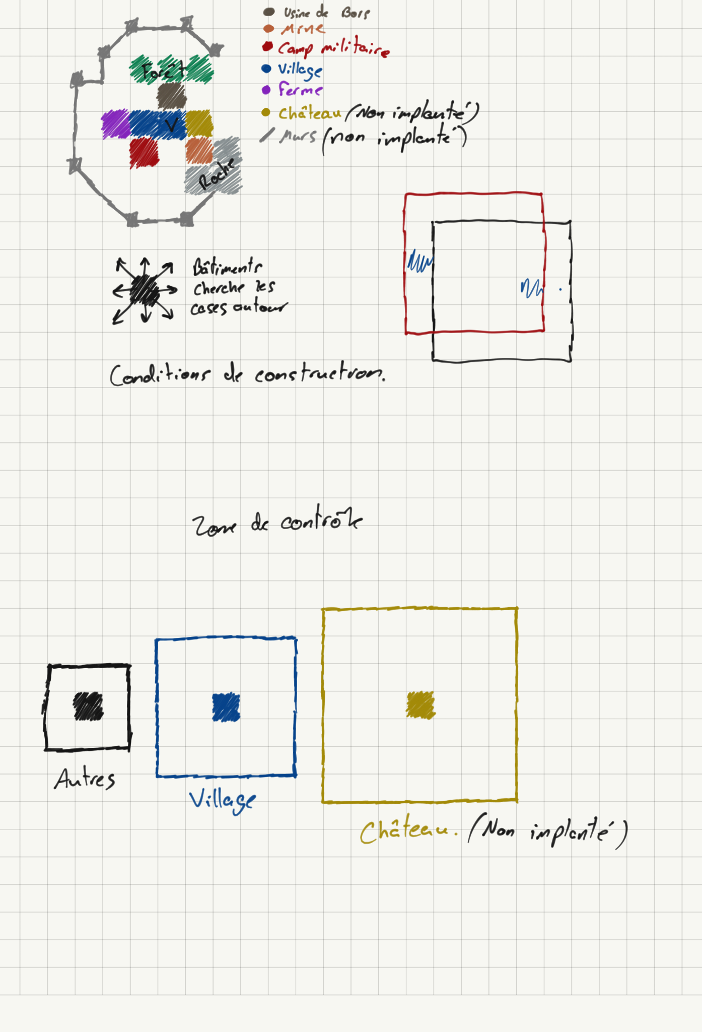
Maquette des concepts

